Contractor Declaration
ATODIAD E: DATGANIAD COSTAU CYMORTH

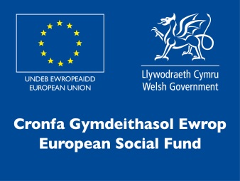

Y Grwp Addysg, Cyfiawnder Cymdeithasol a’r Gymraeg
Education, Social Justice and Welsh Language Group

RHAGLEN COMISIYNU PRENTISIAETHAU: DATGANIAD Y CONTRACTWR AR GYFER CYLLID TUAG AT GOSTAU CYMORTH AM WEITHGAREDDAU YN YSTOD Y FLWYDDYN – CYMORTH DYSGU YCHWANEGOL – PRENTISIAETH – BLWYDDYN GONTRACT 2023/24

MISOEDD: |  | [ Dewiswch y misoedd perthnasol – ee 1 i 3, 4 i 6, 7 i 9 neu 10 i 12 ]

Llenwch y ffurflen a’i dychwelyd at y Tîm Darpariaeth Ddysgu erbyn:

Enw’r Contractwr:
Enw Cyswllt:
Teitl Swydd:

Rhowch fanylion y gwariant misol ar gyfer pob unigolyn sy’n derbyn cyllid Cymorth Dysgu Ychwanegol.

DYNODYDD Y DYSGWR COFNOD DYSGU GYDOL OES CYMRU (LN02) | MATH O GYMORTH A DDARPARWYD | GWARIANT MISOL YN YMWNEUD Â | GWARIANT MISOL £

CYFANSWM: |  |  | 0.00

Llofnod:

Enw mewn llythrennau bras:

Dyddiad:

